Relatório Fotográfico 01
 REGISTRO FOTOGRÁFICO REPERFILAMENTO - NOME DA CIDADE
 |  |  |  |  |  |  | ITEM 1 - Observação: Todas as fotografias devem ser identificadas com coordenadas georreferenciadas, contendo coordenadas geográficas em graus decimais, além da data e hora. Exemplo: -16.372503, -48.907375

 | GOIÁS EM MOVIMENTO MUNICÍPIOS - GMM
 | MUNICÍPIO: | NOME DA CIDADE |  | PERÍODO: MÊS / ANO

 | 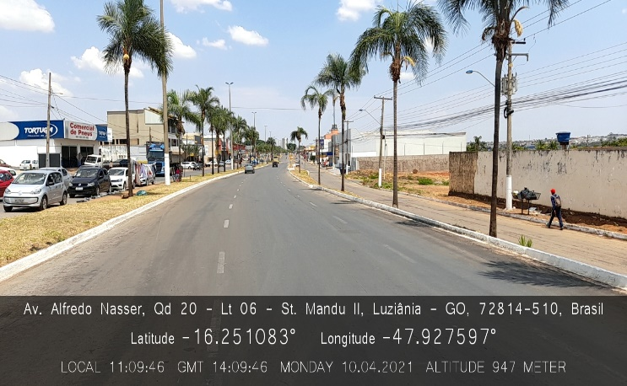 |  |  | 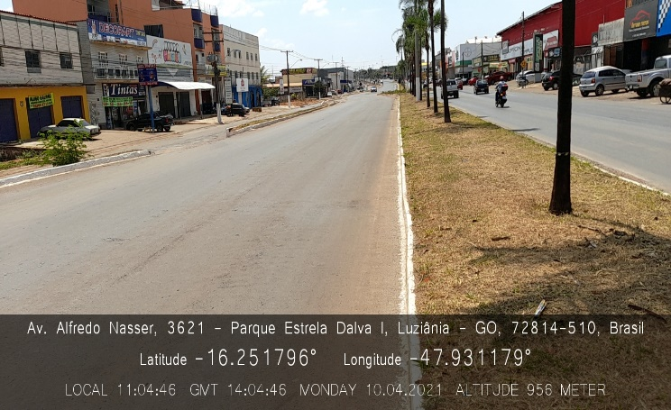 |  |  | ITEM 2 - Observação: De acordo com o exemplo apresentado, cada imagem tem como objetivo a verificação visual a cada 150 metros. Assim, no caso da Avenida Alfredo Nascer, com uma extensão de 900,0 metros, o registro deve ser feito da seguinte forma: 1. Foto no início da via (0,0 m). 2. Percorrer 300,0 metros e tirar uma segunda foto em direção à primeira (fim: 300,0 m). 3. Rotacionar o corpo e tirar uma nova foto no ponto de 300,0 metros (início: 300,0 m). 4. Percorrer mais 300,0 metros e tirar uma quarta foto em direção à terceira (fim: 600,0 m). Este procedimento deve ser seguido para todas as vias.
 |  | Bairro/Lagradouro | Imagem 01 |  | Localização | Imagem 02 | ITEM 3 - Observação: Em avenidas com canteiro central, devem ser apresentados registros de ambos os lados, respeitando o estabelecido no ITEM 2 deste Relatório Modelo.
 |  | St. Mandu II - Av. Alfredo Nascer |  |  | Pq. Estrela Dalva I - Av. Alfredo Nascer
 |  | Descrição | Início 0,0 m |  | Descrição | Fim 300,0 m

 | 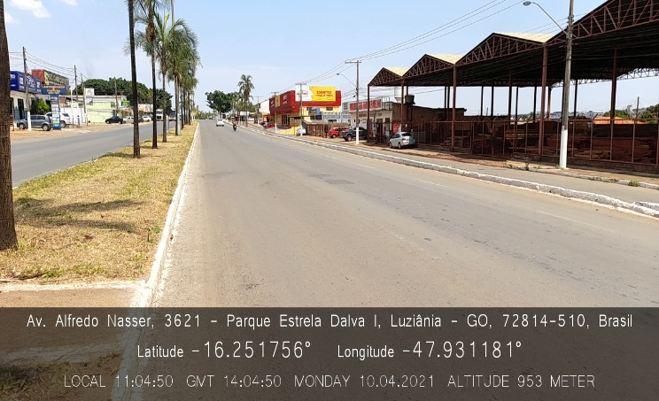 |  |  | 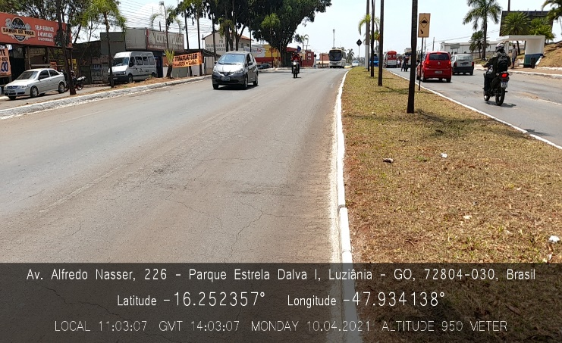
 |  | Bairro/Lagradouro | Imagem 03 |  | Bairro/Lagradouro | Imagem 04
 |  | Pq. Estrela Dalva I - Av. Alfredo Nascer |  |  | Pq. Estrela Dalva I - Av. Alfredo Nascer
 |  | Descrição | Início 300,0 m |  | Descrição | Fim 600,0 m

 | 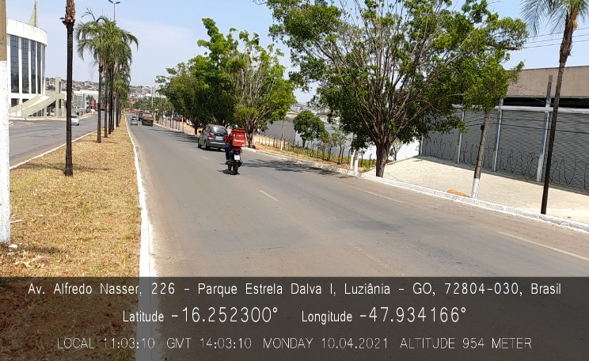 |  |  | 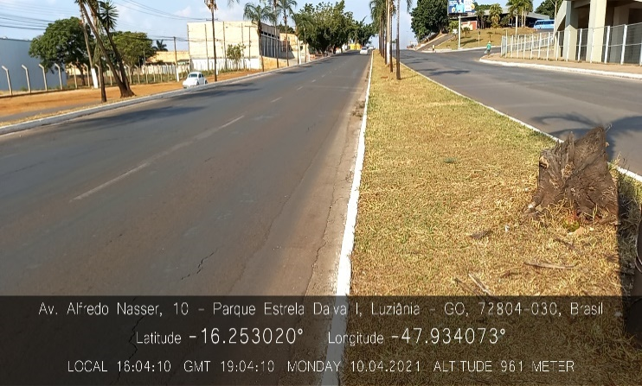
 |  | Bairro/Lagradouro | Imagem 05 |  | Bairro/Lagradouro | Imagem 06
 |  | Pq. Estrela Dalva I - Av. Alfredo Nascer |  |  | Pq. Estrela Dalva I - Av. Alfredo Nascer
 |  | Descrição | Início 600,0 m |  | Descrição | Fim 900,0 m

REGISTRO FOTOGRÁFICO REPERFILAMENTO - NOME DA CIDADE

 | GOIÁS EM MOVIMENTO MUNICÍPIOS - GMM
 | MUNICÍPIO: | NOME DA CIDADE |  | PERÍODO: MÊS / ANO

 |  | Bairro/Lagradouro | Imagem XX |  | Bairro/Lagradouro | Imagem XX
 |  | Setor - Nome da Rua/Avenida |  |  | Setor - Nome da Rua/Avenida
 |  | Descrição | Início xx,x m |  | Descrição | Início xx,x m

 |  | Bairro/Lagradouro | Imagem XX |  | Bairro/Lagradouro | Imagem XX
 |  | Setor - Nome da Rua/Avenida |  |  | Setor - Nome da Rua/Avenida
 |  | Descrição | Início xx,x m |  | Descrição | Início xx,x m

 |  | Bairro/Lagradouro | Imagem XX |  | Bairro/Lagradouro | Imagem XX
 |  | Setor - Nome da Rua/Avenida |  |  | Setor - Nome da Rua/Avenida
 |  | Descrição | Início xx,x m |  | Descrição | Início xx,x m

REGISTRO FOTOGRÁFICO REPERFILAMENTO - NOME DA CIDADE

 | GOIÁS EM MOVIMENTO MUNICÍPIOS - GMM
 | MUNICÍPIO: | NOME DA CIDADE |  | PERÍODO: MÊS / ANO

 |  | Bairro/Lagradouro | Imagem XX |  | Bairro/Lagradouro | Imagem XX
 |  | Setor - Nome da Rua/Avenida |  |  | Setor - Nome da Rua/Avenida
 |  | Descrição | Início xx,x m |  | Descrição | Início xx,x m

 |  | Bairro/Lagradouro | Imagem XX |  | Bairro/Lagradouro | Imagem XX
 |  | Setor - Nome da Rua/Avenida |  |  | Setor - Nome da Rua/Avenida
 |  | Descrição | Início xx,x m |  | Descrição | Início xx,x m

 |  | Bairro/Lagradouro | Imagem XX |  | Bairro/Lagradouro | Imagem XX
 |  | Setor - Nome da Rua/Avenida |  |  | Setor - Nome da Rua/Avenida
 |  | Descrição | Início xx,x m |  | Descrição | Início xx,x m

REGISTRO FOTOGRÁFICO REPERFILAMENTO - NOME DA CIDADE

 | GOIÁS EM MOVIMENTO MUNICÍPIOS
 | MUNICÍPIO: | NOME DA CIDADE |  | PERÍODO: MÊS / ANO

 |  | Bairro/Lagradouro | Imagem XX |  | Bairro/Lagradouro | Imagem XX
 |  | Setor - Nome da Rua/Avenida |  |  | Setor - Nome da Rua/Avenida
 |  | Descrição | Início xx,x m |  | Descrição | Início xx,x m

 |  | Bairro/Lagradouro | Imagem XX |  | Bairro/Lagradouro | Imagem XX
 |  | Setor - Nome da Rua/Avenida |  |  | Setor - Nome da Rua/Avenida
 |  | Descrição | Início xx,x m |  | Descrição | Início xx,x m

 |  | Bairro/Lagradouro | Imagem XX |  | Bairro/Lagradouro | Imagem XX
 |  | Setor - Nome da Rua/Avenida |  |  | Setor - Nome da Rua/Avenida
 |  | Descrição | Início xx,x m |  | Descrição | Início xx,x m

REGISTRO FOTOGRÁFICO REPERFILAMENTO - NOME DA CIDADE

 | GOIÁS EM MOVIMENTO MUNICÍPIOS - GMM
 | MUNICÍPIO: | NOME DA CIDADE |  | PERÍODO: MÊS / ANO

 |  | Bairro/Lagradouro | Imagem XX |  | Bairro/Lagradouro | Imagem XX
 |  | Setor - Nome da Rua/Avenida |  |  | Setor - Nome da Rua/Avenida
 |  | Descrição | Início xx,x m |  | Descrição | Início xx,x m

 |  | Bairro/Lagradouro | Imagem XX |  | Bairro/Lagradouro | Imagem XX
 |  | Setor - Nome da Rua/Avenida |  |  | Setor - Nome da Rua/Avenida
 |  | Descrição | Início xx,x m |  | Descrição | Início xx,x m

 |  | Bairro/Lagradouro | Imagem XX |  | Bairro/Lagradouro | Imagem XX
 |  | Setor - Nome da Rua/Avenida |  |  | Setor - Nome da Rua/Avenida
 |  | Descrição | Início xx,x m |  | Descrição | Início xx,x m

REGISTRO FOTOGRÁFICO REPERFILAMENTO - NOME DA CIDADE

 | GOIÁS EM MOVIMENTO MUNICÍPIOS - GMM
 | MUNICÍPIO: | NOME DA CIDADE |  | PERÍODO: MÊS / ANO

 |  | Bairro/Lagradouro | Imagem XX |  | Bairro/Lagradouro | Imagem XX
 |  | Setor - Nome da Rua/Avenida |  |  | Setor - Nome da Rua/Avenida
 |  | Descrição | Início xx,x m |  | Descrição | Início xx,x m

 |  | Bairro/Lagradouro | Imagem XX |  | Bairro/Lagradouro | Imagem XX
 |  | Setor - Nome da Rua/Avenida |  |  | Setor - Nome da Rua/Avenida
 |  | Descrição | Início xx,x m |  | Descrição | Início xx,x m

 |  | Bairro/Lagradouro | Imagem XX |  | Bairro/Lagradouro | Imagem XX
 |  | Setor - Nome da Rua/Avenida |  |  | Setor - Nome da Rua/Avenida
 |  | Descrição | Início xx,x m |  | Descrição | Início xx,x m

REGISTRO FOTOGRÁFICO REPERFILAMENTO - NOME DA CIDADE

 | GOIÁS EM MOVIMENTO MUNICÍPIOS - GMM
 | MUNICÍPIO: | NOME DA CIDADE |  | PERÍODO: MÊS / ANO

 |  | Bairro/Lagradouro | Imagem XX |  | Bairro/Lagradouro | Imagem XX
 |  | Setor - Nome da Rua/Avenida |  |  | Setor - Nome da Rua/Avenida
 |  | Descrição | Início xx,x m |  | Descrição | Início xx,x m

 |  | Bairro/Lagradouro | Imagem XX |  | Bairro/Lagradouro | Imagem XX
 |  | Setor - Nome da Rua/Avenida |  |  | Setor - Nome da Rua/Avenida
 |  | Descrição | Início xx,x m |  | Descrição | Início xx,x m

 |  | Bairro/Lagradouro | Imagem XX |  | Bairro/Lagradouro | Imagem XX
 |  | Setor - Nome da Rua/Avenida |  |  | Setor - Nome da Rua/Avenida
 |  | Descrição | Início xx,x m |  | Descrição | Início xx,x m

REGISTRO FOTOGRÁFICO REPERFILAMENTO - NOME DA CIDADE

 | GOIÁS EM MOVIMENTO MUNICÍPIOS - GMM
 | MUNICÍPIO: | NOME DA CIDADE |  | PERÍODO: MÊS / ANO

 |  | Bairro/Lagradouro | Imagem XX |  | Bairro/Lagradouro | Imagem XX
 |  | Setor - Nome da Rua/Avenida |  |  | Setor - Nome da Rua/Avenida
 |  | Descrição | Início xx,x m |  | Descrição | Início xx,x m

 |  | Bairro/Lagradouro | Imagem XX |  | Bairro/Lagradouro | Imagem XX
 |  | Setor - Nome da Rua/Avenida |  |  | Setor - Nome da Rua/Avenida
 |  | Descrição | Início xx,x m |  | Descrição | Início xx,x m

